概要５ 自然動態（月別出生・死亡数、市町別自然動態）
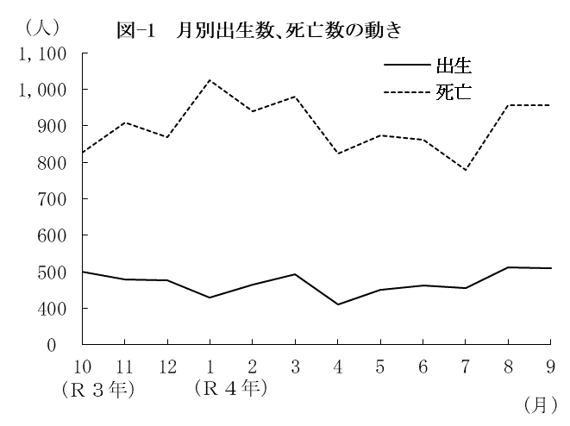
（２） |  | 月別出生数・死亡数の動き
 | 出生数・死亡数を月別にみると
 | 最も多い月は、出生数では８月の
 | 513人、死亡数は１月の1,026人と
 | なっている。
 | また、最も少ない月は、出生数
 | では４月の410人、死亡数は７月の
 | 779人となっている。

 |  | 表－９ 月別出生・死亡数 （⇒統計表第４表） |  |  |  |  |  |  |  |  |  |  |  |  |  | (単位：人）
 |  |  |  | 合 計 | Ｒ３年 |  |  | Ｒ４年
 |  |  |  |  | 10月 | 11月 | 12月 | 1月 | 2月 | 3月 | 4月 | 5月 | 6月 | 7月 | 8月 | 9月
 |  | 出生者数 |  | 5,648 | 501 | 479 | 477 | 429 | 466 | 493 | 410 | 451 | 462 | 456 | 513 | 511
 |  | 死亡者数 |  | 10,804 | 827 | 910 | 868 | 1,026 | 940 | 981 | 825 | 872 | 863 | 779 | 957 | 956

（３） |  | 市町別自然動態
 | 出生率、死亡率、自然増減率の上位及び下位をそれぞれ５位までみると、表－10の
 | とおりである。
 | なお、出生率が死亡率を上回ったのは、吉野ヶ里町の１町で、それ以外の19市町(10市
 | ９町)では下回った。

 |  | 表－10 市町別自然動態 （⇒統計表第５表） |  |  |  |  |  |  |  |  |  |  |  |  |  |  | (単位：‰）
 |  | 順 位 |  | 出 生 率 |  |  |  | 死 亡 率 |  |  |  |  | 自 然 増 減 率

 |  | 上 位 | 1 | 江北町 |  |  | 10.1 | 太良町 |  |  |  | 20.7 | 吉野ヶ里町 |  |  |  | 0.4
 |  |  | 2 | 吉野ヶ里町 |  |  | 9.2 | 大町町 |  |  |  | 18.4 | 上峰町 |  |  |  | △ 1.0
 |  |  | 3 | 上峰町 |  |  | 8.8 | 玄海町 |  |  |  | 18.3 | 鳥栖市 |  |  |  | △ 1.9
 |  |  | 4 | 小城市 |  |  | 8.4 | 白石町 |  |  |  | 17.2 | 江北町 |  |  |  | △ 3.0
 |  |  | 5 | 鳥栖市 |  |  | 8.2 | 嬉野市 |  |  |  | 16.1 | 小城市 |  |  |  | △ 4.3

 |  | 下 位 | 1 | 玄海町 |  |  | 4.3 | 吉野ヶ里町 |  |  |  | 8.7 | 玄海町 |  |  |  | △ 14.0
 |  |  | 2 | 大町町 |  |  | 4.7 | 上峰町 |  |  |  | 9.8 | 太良町 |  |  |  | △ 13.9
 |  |  | 3 | 有田町 |  |  | 5.0 | 鳥栖市 |  |  |  | 10.1 | 大町町 |  |  |  | △ 13.8
 |  |  | 4 | 白石町 |  |  | 5.1 | 基山町 |  |  |  | 11.2 | 白石町 |  |  |  | △ 12.1
 |  |  | 5 | 嬉野市 |  |  | 5.9 | 佐賀市 |  |  |  | 12.4 | 有田町 |  |  |  | △ 10.5

